Лист1
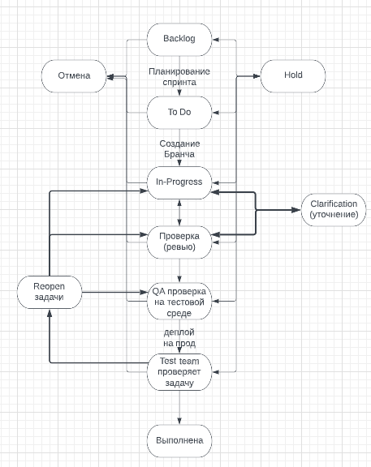

 | Backlog | To Do | In-Progress | Проверка (ревью) | QA проверка на тестовой среде | Test team проверяет задачу | Reopen задачи | Уточнение | Отмена | Hold | Выполнена
Backlog
To Do
In-Progress
Проверка (ревью)
QA проверка на тестовой среде
Test team проверяет задачу
Reopen задачи
Уточнение
Отмена
Hold
Выполнена

